Sheet1
t="s"

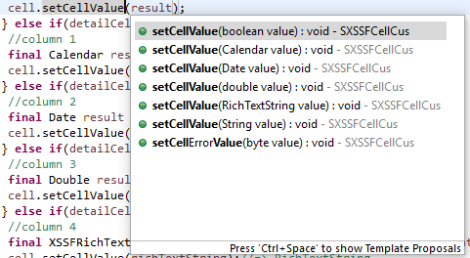
 |  | Có 6 cách set value:
 |  | Boolean | =>
 |  | Calendar
 |  | Date
 |  | Double
 |  | XSSFRichTextString
 |  | String

Đoạn code bên dưới set cho thuộc tính t=? Trong xml

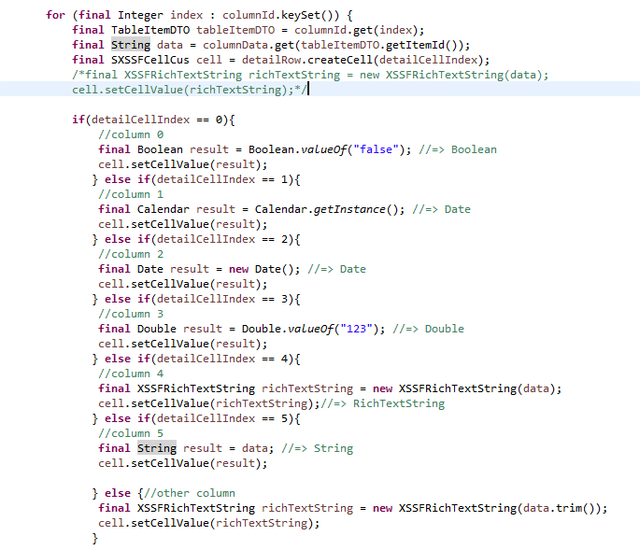

Column | Set value
column 0: | Boolean
column 1: | Calendar
column 0: | Date
column 1: | Double
column 0: | XSSFRichTextString
column 1: | String

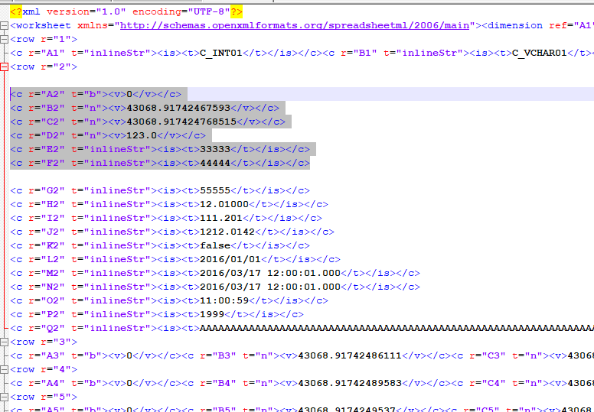
 |  |  |  | => Xml được tạo ra không có chỗ nào set là t="s"
 |  |  |  | =>POI chỉ hổ trợ các thuộc tính:
 |  |  |  | t="b"
 |  |  |  | t="n"
 |  |  |  | t="inlineStr"

Kết luận:
 | POI không hổ trợ ghi thuộc tính t="s" vào xml

Sheet2
Chữ tiếng nhật trong xml bị mã hóa

1. Khi POI zip file không set cho kiểu UTF-8 => khi ghi value xuống xml thì bị mã hóa.
2. Không sửa được code vì POI là của framework => đã được đóng gói lại không sửa được
3. Code lại các đoạn code của framework để set cho là UTF-8. =>Phạm vi quá rộng có thể lên tới mấy chục class => khả năng sinh bug rất cao

Bên JP nghĩ là khi tạo db đã setting không phải UTF-8:
XML
tiếng nhật bị mã hóa

 | Ở giai đoạn này bị mã hóa nên là chỗ POI này bị không do DB
POI
tiếng nhật không bị mã hóa

JDBC
tiếng nhật không bị mã hóa

Database
tiếng nhật không bị mã hóa

